小学校１～３年生用
２０２３（冬季）埼玉生态生活日、生活周 点检一栏表 小学一至三年级使用

 | 第一步：生态生活日 参照以下的生态生活项目,让我们在生活的同时考虑一下环境问题吧!!

 | 第二步：生态生活周 让我们在下面的项目栏中选择几个可行项目,坚持一星期！！ |  |  |  |  |  |  |  | 🔌是节电项目记号。

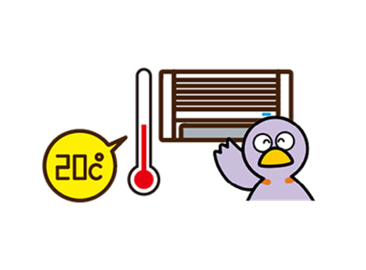
 |  | 在完成的栏目中打"✔"。选择可以一起行动的“家人”的人数。括号内（ ）的数字，是一天减少的二氧化碳的量，单位是《克（ｇ）》。
 |  | 🔌 1（客厅） | 🔌 2（客厅） | 🔌 3（客厅） | 🔌 4 (客厅) |  | 5（洗澡间和卫生间）
 | 大家一起行动吧！ | 把空调暖气的室温【设定在20℃】左右（144克） | 电视等家用电器在没有使用时,关闭了主电源,拔掉了插头。（70克） | 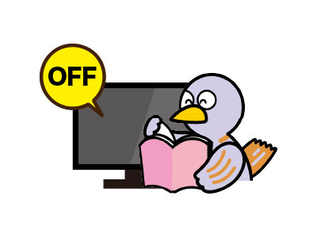 在做别的事时，关闭了电视机。（21克） | 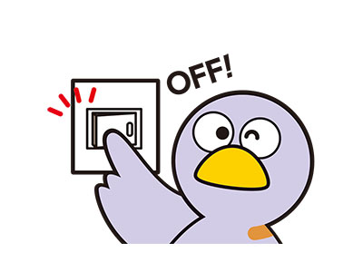 离开房间时，关闭了电灯。（19克） |  | 没有让热水或冷水一直流着。（在刷牙等时）（84克）
 | 自己 | 坚持了一天就打✔(144g) | 坚持了一天就打✔(70g) | 坚持了一天就打✔(21g) | 坚持了一天就打✔(19g) |  | 坚持了一天就打✔(84g)
 |  | 坚持了一周就打✔(1,008g) | 坚持了一周就打✔(490g) | 坚持了一周就打✔(147g) | 坚持了一周就打✔(133g) |  | 坚持了一周就打✔(588g)
 | 家人 | 坚持了一天的人数(144g) | 坚持了一天的人数(70g) | 坚持了一天的人数(21g) | 坚持了一天的人数(19g) |  | 坚持了一天的人数(84g)
 |  | 坚持了一周的人数(1,008g) | 坚持了一周的人数(490g) | 坚持了一周的人数(147g) | 坚持了一周的人数(133g) |  | 坚持了一周的人数(588g)
 |  | 减少的《二氧化碳》(g) | 减少的《二氧化碳》(g) | 减少的《二氧化碳》(g) | 减少的《二氧化碳》(g) |  | 减少的《二氧化碳》(g)

 |  | ６（洗澡间和卫生间） | 7（食物） | 8（外出） | 9（外出） |  | 10（外出）
 | 大家一起行动吧！ | 趁洗澡水的水温还没有降低时,家人都先后洗澡了（233克） | 吃饭时，没有剩下饭菜。（19克） | 买东西时，没有要求一次性购物袋。。（33克） | 外出时，随身携带了自己专用的水瓶。。（47克） |  | 外出时，没有使用汽车。（189克）
 | 自己 | 坚持了一天就打✔(233g) | 坚持了一天就打✔(19g) | 坚持了一天就打✔(33g) | 坚持了一天就打✔(47g) |  | 坚持了一天就打✔(189g)
 |  | 坚持了一周就打✔(1,631g) | 坚持了一周就打✔(133g) | 坚持了一周就打✔(231g) | 坚持了一周就打✔(329g) |  | 坚持了一周就打✔(1,323g)
 | 家人 | 和家人一起行动 | 坚持了一天的人数(19g) | 坚持了一天的人数(33g) | 坚持了一天的人数(47g) |  | 坚持了一天的人数(189g)
 |  |  | 坚持了一周的人数(133g) | 坚持了一周的人数(231g) | 坚持了一周的人数(329g) |  | 坚持了一周的人数(1,323g)
うら
 |  | 减少的《二氧化碳》(g) | 减少的《二氧化碳》(g) | 减少的《二氧化碳》(g) | 减少的《二氧化碳》(g) |  | 减少的《二氧化碳》(g)

 | 姓名： |  |  |  |  | 生态生活日和生态生活周减少的二氧化碳总量（g） |  |  | g
 |  |  |  |  |  |  |  | ※如果每人每天能完这些项目，那么就可以减少 859g的二氧化碳！

